상품제안서
송월 그린라벨 시그니처 호텔수건 뱀부 180G + CM 3단 뉴폰지 우산 세트 | 상품코드: S47411

 |  |  |  |  |  |  | 02-713-8555 | www.synergygift.co.kr
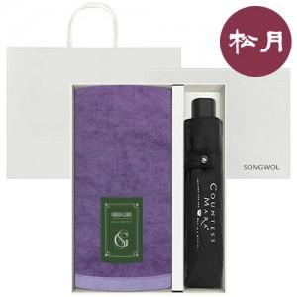

【상세/제작정보】

【인쇄/포장옵션】 | [타올] 자수, [타올] 기타, [우산] 손잡이1도, [우산] 손잡이DTF전사, [우산] 원단1도 / 포장불가능

【공급단가】 | 수량 | 50~ | 100~ | 300~ | 500~ | 1,000~
*VAT별도 | 단가 | 15,880원 | 15,030원 | 14,290원 | 13,930원 | 13,680원

【상품 URL】 | https://www.synergygift.co.kr:443/src/goods_detail.php?gdno=47411

